MM용 시트
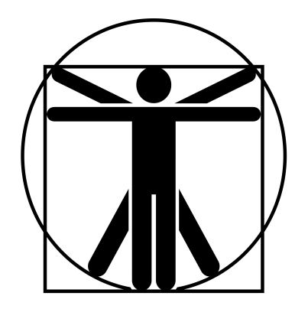
6
6
6
6
6
6
6
6
6
6
//
 |  |  |  |  |  |  |  |  |  |  |  |  |  | 계산용 빈공간
진흙 골렘 |  |  | 6.5 |  | 6 |  |  | 11 | 0 |  | 11.5 | 특이사항 |  | //
 | 30 | 12 |  | 0 |  | 14 |  |  |  |  |  | *비무장 받아내기가 무기에 대해서도 페널티 없이 가능하다. **지각력 기반의 마법학 -5 판정을 통하여 약점 위치 파악이 가능하다. 명중 부위 페널티는 -5이며 부상배수는 x4.
 | 50 | 0 |  | 12 |  | 14
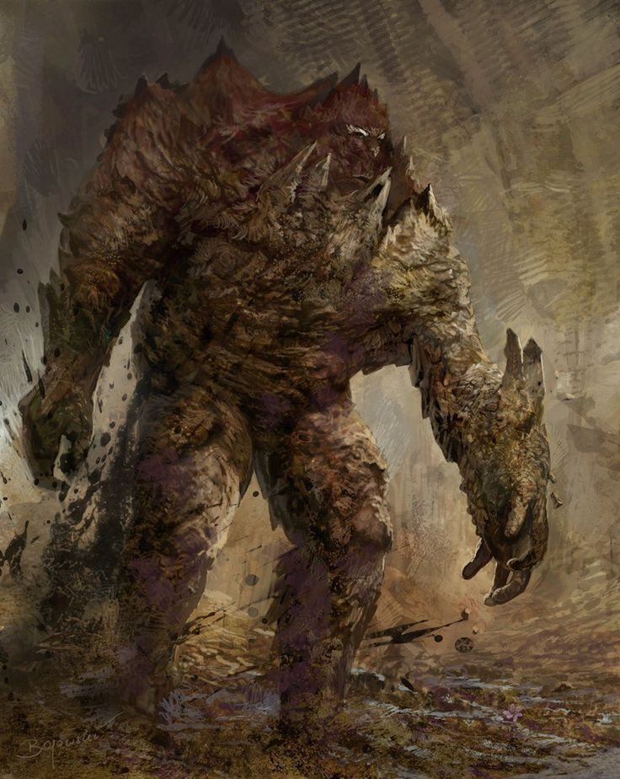

 |  |  |  |  |  |  | ATK |  |  |  |  |  | 3d+1
 |  |  |  |  |  |  | 주먹 휘두르기 |  |  | (17)/R:C,1/3d+3 때리기/P:0
 |  |  |  |  |  |  | 바닥 강타 |  |  | (-)/R:C,1(영역효과 3m)/vs(ST/DX)-5, 넘어짐/1초 준비 |  |  | 6d-1

 |  |  |  |  |  |  | 광범위 흡입 |  |  | (-)/R:C(영역효과 3m,발산)/5d6 안쪽으로 밀어내기, 거리가 C일 경우 ST-5 결박/1초 준비 |  |  | +4

특성 : 고통에 강함, 면역(생물학적 유해 요소), 부상 내성(유동성), 수작업 불가, 수면 불필요, 호흡 불필요, 진동 감각(공기), 부상 취약(부자연적), 음식 불필요, 자연치유 불가(완전), 피하기 향상 2단계, 전투 숙달 3단계, 괴물 3 단계, 바닥 강타, 광범위 흡입, 진흙 채찍, 능숙한 받아내기(격투)*, 약점 부위(마법학 -5, -5, x4)**, 추가 공격(다중공격 가능) 1단계
 |  |  |  |  |  |  | 진흙 채찍 |  |  | (19)/R:10,20/6d 때리기/정4/장1/받아내기 가능

 |  |  |  |  |  |  | 추가 공격 1회(다중공격)
기능 : 비무장 전투!(17), 고유공격(발사)(19), 육신 방어(18)

 |  |  |  |  |  |  |  |  |  |  |  |  | 1

